A2Geometrie
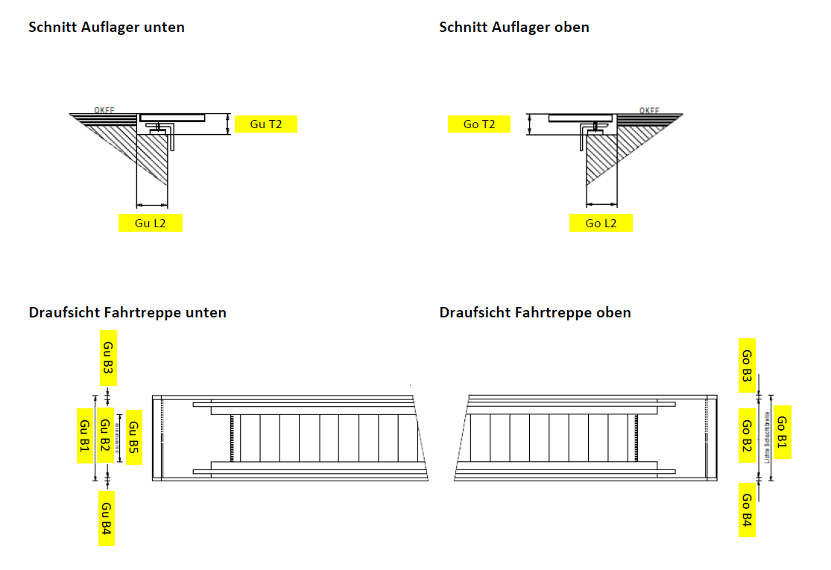
Ergebnis der Bestandsdatenermittlung für den Austausch von Fahrtreppen - Geometrie

Auflagerabstand L1
Anzahl Auflager
Mittelauflager L2
Mittelauflager L3
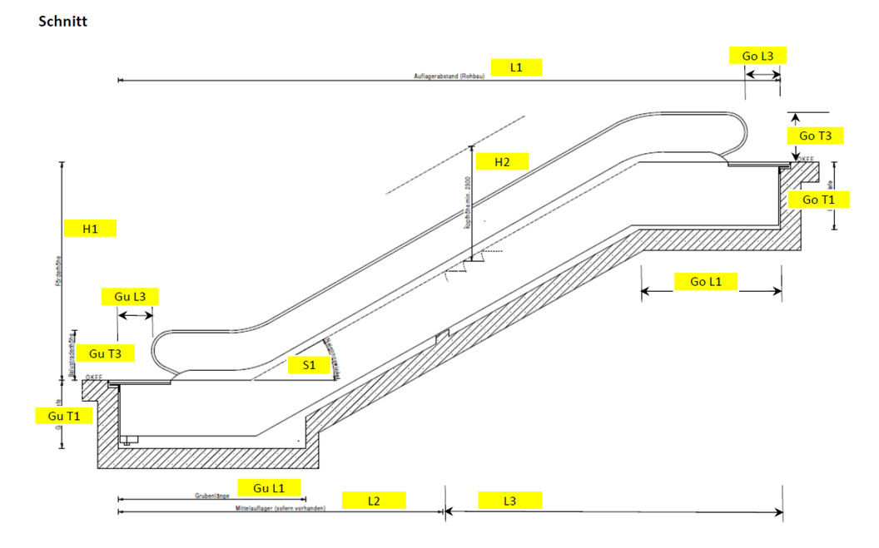
Förderhöhe H1
Kopfhöhe H2
Neigung S1

Schachtgrube unten

Grubentiefe Gu T1
Auflagertiefe Gu T2
Auflagerlänge Gu L2
Grubenlänge Gu L1
Balustradenhöhe Gu T3
Balustradenabstand Gu L3
Schachtbreite Gu B1
Gu B2
Gu B3
Gu B4
Stufenbreite Gu B5

Schachtgrube unten

Grubentiefe Go T1
Auflagertiefe Go T2
Auflagerlänge Go L2
Grubenlänge Go L1
Balustradenhöhe Go T3
Balustradenabstand Go L3
Schachtbreite Go B1
Go B2
Go B3
Go B4
Stufenbreite Go B5

